Future
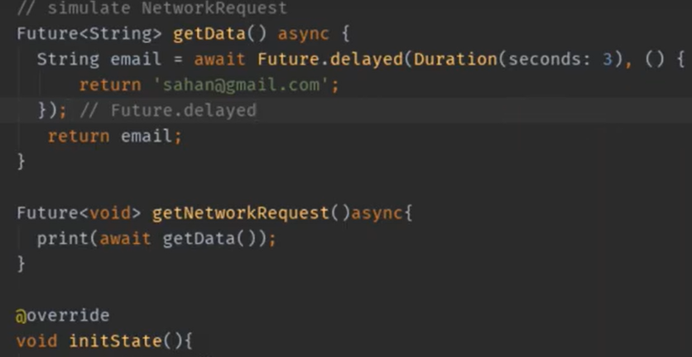
Future

 | Function එකක String එකක් return කරනකොට
 |  | ඒ function එකේ return type එකත් String වෙන්න ඕනේ

 | ඒත් flutter වලදී Asynchronous (anyce) වර්ගයේ function එකකින්
 |  | සාමාන්‍ය විදියට String type return එකක් කරන්න බෑ
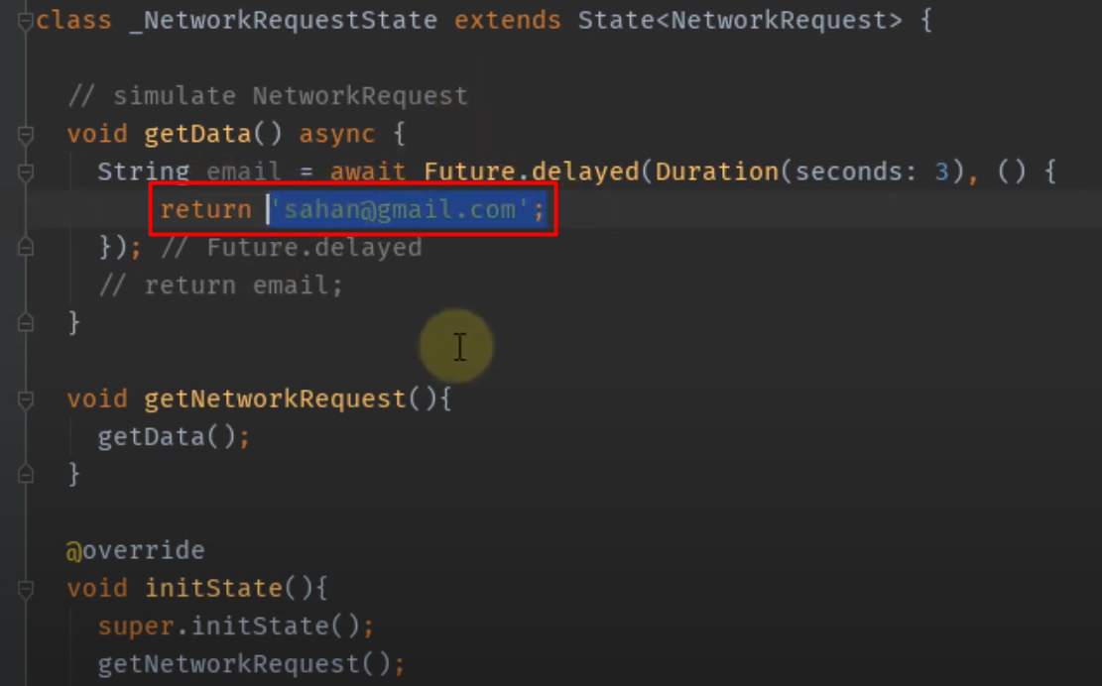

 | Asynchronous (anyce) වර්ගයේ function එකකින් String type retun එකක් කරනවානම්
 |  | අනිවාර්යෙන්ම function retune type එකට future class එක add කරන්න ඕනේ

Asynchronous (anyce) function එකක result print කරමු
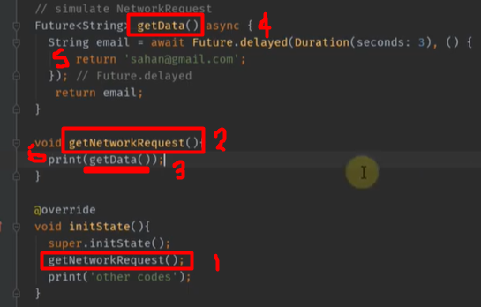

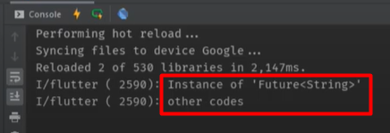

 | Asynchronous (anyce) function එක සාමාන්‍ය විදියට print කලොත්
 |  |  | හරි result එකක් එන්නේ නැ

 | එකට හේතුවක් වෙන්නේ
 |  |  | Asynchronous (anyce) function එක run වෙලා
 |  |  | result එක return කරන්න ටික වෙලාවක් යනවා

 | ඒ නිසා අපි කරන්නේ function එකෙන් return එකක් එනකන්
 |  | අපේ program එක hold කරලා තියාගන්නවා

 | await use කරනවානම් function එක අනිවාර්යෙන් anyce වෙන්න ඕනේ

 | function එකක් anyce නම් future class එකක් use කරන්න ඕනේ

 | RUN

